Hoja1
FICHA DE EVALUACIÓN |  |  |  |  |  |  |  | ROL
INMUEBLE DE CONSERVACIÓN HISTÓRICA |  |  |  |  |  |  |  | 460-1

1. IDENTIFICACIÓN
REGIÓN |  |  |  | COMUNA |  |  | CALLE |  |  | NÚMERO
XIII Región Metropolitana |  |  |  | Cerrillos |  |  | Salomón Sack |  |  | 600

ID PLANO |  |  |  | DENOMINACIÓN |  |  | AUTOR
 |  |  |  | Edificio Escuela de Carabineros (ex Facultad de Arquitectura U. de Chile) |  |  | Arquitecto Simón Perelman

2. PLANO DE UBICACIÓN |  |  |  |  |  | 3. FOTO DEL EDIFICIO
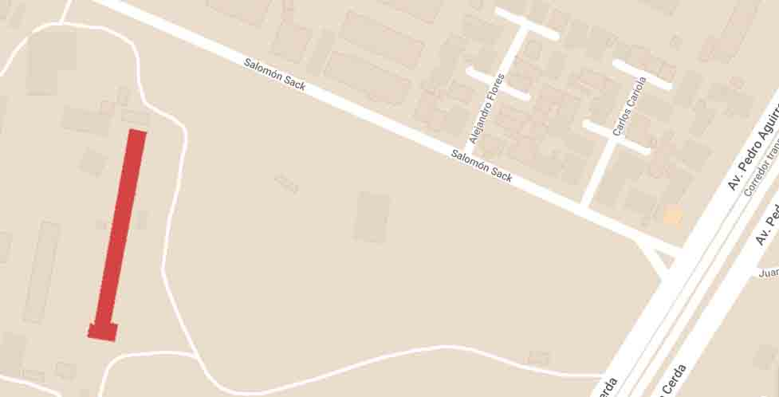 |  |  |  |  |  | 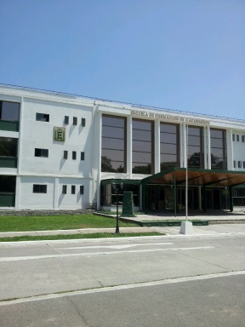

4. RESEÑA DE VALORES Y ATRIBUTOS PATRIMONIALES
4.1. VALOR URBANISTICO
El acto de trasladar la Facultad de Arquitectura de la Universidad de Chile a sector considerados "periféricos" en aquellos años, acercando la profesión a barrios industriales, le entrega el valor de conectar estos dos tipo de actividades que antiguamente no se integraban entre sí. La ubicación universitaria respondía al nuevo modelo de desarrollo educacional superior público, con una idea de núcleo con carácter satelital y periférico en una zona que estaba pasando del ámbito rural al urbano.

4.2. VALOR ARQUITECTONICO
El edificio pertenece al estilo de arquitectura moderna de Chile, de los años 50/60, mostrando una forma de diseñar el espacio de manera orgánica, con fachadas preferentemente cúbicas y simples, con detalles curvos y/o cilíndricos en su interior. Destaca de su diseño original el sector del hall secntral, rodeado por circulaciones de escaleras y pilares cilíndricos, junto con el diseño de un gran mural (el cual no estaría actualmente)

4.3. VALOR HISTÓRICO
El edificio, junto con más de 30 hectáreas de trreno, fueron donados con fines educativos a la Universidad de Chile por el empresario siderúrgico de origen lituano Salomón Sack Mott, el cual primero donó los recursos para la creación de una escuela de capacitación de obreros para la industria. En este mismo marco, dentro del campus universitario se materializaron algunas de las principales reformas universitarias de la arquitectura moderna, así como cambios en las artes aplicadas y diseño, que llevó a un encuentro entre lo industrial, lo gráfico, lo objetual y lo textil. Asimismo, los encuentros con el sector fabril eran parte de la dinámica del territorio, ya que en este sector se ubicaban diversas industrias, cuyos trabajadores, años más tarde, configuraron una de las organizaciones obreras interempresas más estructuradas del país: el Cordón Industrial Cerrillos.

4.4. VALOR ECONÓMICO
El edificio se encuentra en buen estado de conservación, ya que actualmente funciona como el edificio de la Escuela de Formación de Carabineros.

4.5. VALOR SOCIAL
El edificio es de carácter educacional/ seguridad.

5. EVALUACIÓN
VALOR |  | ATRIBUTOS |  |  | PUNTOS |  |  |  | CALIFICACIÓN
 |  | A | B | C |  |  |  |  | INSERTO EN ZCH
URBANO |  | 1.00 | 0.00 | 0.00 | 1.00 |  |  |  | SI | NO | █
ARQUITECTÓNICO |  | 1.00 | 1.00 | 2.00 | 4.00
HISTÓRICO |  | 0.00 | 2.00 | - | 2.00
ECONÓMICO |  | 2.00 | 2.00 | - | 4.00
SOCIAL |  | 1.00 | - | - | 1.00
PUNTAJE TOTAL |  |  |  |  | 12.00

6. REFERENCIAS BIBLIOGRÁFICAS
Tesis Arquitectura Moderna en Chile a través de la obra de TAU Arquitectos, 1954-1971. Luis Silva Lara
https://fau.uchile.cl/noticias/179724/reconstruyendo-una-historia-de-union-entre-universidad-industria-y-te
https://www.flickr.com/photos/stgonostalgico/7853847344
Foto del edificio: https://es.foursquare.com/
Plano de ubicación: Elaboración propia en base a Mymaps de Google.

 |  |  | TABLA VALORES DE ATRIBUTOS
VALOR | ATRIBUTO |  |  | CONCEPTO |  |  |  |  |  |  | PTOS.
URBANO | A: Imagen |  |  | Se destaca por su aporte a la estructura o paisaje urbano |  |  |  |  |  |  |  | 0
 |  |  |  | Contribuye a la estructura o paisaje urbano |  |  |  |  |  |  |  | 1
 |  |  |  | No aporta a la estructura o imagen urbana |  |  |  |  |  |  |  | 0
 | B: Conjunto |  |  | Articula y es determinante en un conjunto o zona de valor patrimonial |  |  |  |  |  |  |  | 0
 |  |  |  | Forma parte de un conjunto o zona de valor patrimonial |  |  |  |  |  |  |  | 0
 |  |  |  | No forma parte de un conjunto o zona de valor patrimonial |  |  |  |  |  |  |  | 0
 | C: Entorno patrimonial |  |  | Está próximo a un elemento protegido o espacio público por valor patrimonial |  |  |  |  |  |  |  | 0
 |  |  |  | Está próximo a un elemento de valor patrimonial |  |  |  |  |  |  |  | 0
 |  |  |  | No está próximo a elementos de valor |  |  |  |  |  |  |  | 0
ARQUITECTÓNICO | A: Representatividad |  |  | Es un referente o es pionero de un estilo o tipología, o de un autor reconocido |  |  |  |  |  |  |  | 0
 |  |  |  | Es característico de un estilo o tipología |  |  |  |  |  |  |  | 1
 |  |  |  | No es característico de un estilo o tipología |  |  |  |  |  |  |  | 0
 | B: Singularidad |  |  | Es un elemento único en su estilo o tipología |  |  |  |  |  |  |  | 0
 |  |  |  | Es un ejemplo escaso de un estilo o tipología |  |  |  |  |  |  |  | 1
 |  |  |  | No es singular |  |  |  |  |  |  |  | 0
 | C: Morfología |  |  | Es un elemento de gran calidad estética y arquitectónica |  |  |  |  |  |  |  | 2
 |  |  |  | Es un elemento de calidad estética y arquitectónica |  |  |  |  |  |  |  | 0
 |  |  |  | No es un elemento de calidad estética y arquitectónica |  |  |  |  |  |  |  | 0
HISTÓRICO | A: Relevancia |  |  | Está declarado Monumento Histórico ó Zona Típica |  |  |  |  |  |  |  | 0
 |  |  |  | Está protegido por un Instrumento de Planificación Territorial |  |  |  |  |  |  |  | 0
 |  |  |  | No tiene protección legal |  |  |  |  |  |  |  | 0
 | B: Protección Legal |  |  | Se encuentra inserto en una Zona Típica |  |  |  |  |  |  |  | 0
 |  |  |  | Se encuentra inserto en una Zona de Conservación Histórica |  |  |  |  |  |  |  | 0
 |  |  |  | No se localiza en una Zona patrimonial con protección oficial |  |  |  |  |  |  |  | 0
 | C: Registrado por especialistas |  |  | Inmueble que por la calidad relevante de su tipología y/o sistema constructivo, está publicado (libros, revistas, entre otros), o puede contribuir a generar estudios o investigaciones |  |  |  |  |  |  |  | 2
 |  |  |  | Inmueble que al presentar alguna característica formal significativa, puede contribuir a generar estudios o investigaciones. |  |  |  |  |  |  |  | 0
 |  |  |  | Conjunto que no presenta interes alguno para su estudio |  |  |  |  |  |  |  | 0
ECONÓMICO | A: Impacto del Inmueble en el entorno |  |  | Inmueble que independiente de su estado de conservación, genera un alto impacto positivo en su entorno inmediato, el cual puede propiciar acciones para su recuperación o revitalización |  |  |  |  |  |  |  | 2
 |  |  |  | Inmueble que independiente de su estado de conservación, genera un impacto positivo en su entorno inmediato |  |  |  |  |  |  |  | 0
 |  |  |  | No genera impacto positivo en su entorno |  |  |  |  |  |  |  | 0
 | B: Estado de conservación del entorno |  |  | Las construcciones que se encuentran en su entorno inmediato estan en buen estado de conservación, y pueden contribuir a potenciar el valor patrimonial del Inmueble |  |  |  |  |  |  |  | 2
 |  |  |  | Las construcciones que se encuentran en su entorno inmediato, independiente de su estado de conservación, susceptibeles a procesos de recuperación rentable |  |  |  |  |  |  |  | 0
 |  |  |  | Las construcciones que se encuentran en su entorno inmediato, presentan un gran deterioro y su recuperación no es rentable |  |  |  |  |  |  |  | 0
SOCIAL | A: Reconocimiento de la comunidad |  |  | Es identificado y valorado como patrimonio importante por la comunidad |  |  |  |  |  |  |  | 0
...

